RestAPI
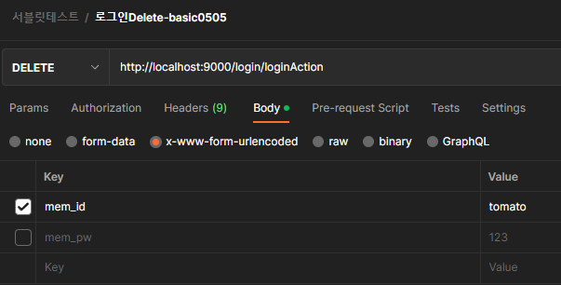
사전 준비 학습

1. RESTful API란 무엇인가?
https://shin1303.tistory.com/entry/%EC%9A%A9%EC%96%B4-%EC%A0%95%EB%A6%AC-REST-API-RESTful-API-%EB%9E%80-%EB%AC%B4%EC%97%87%EC%9D%B8%EA%B0%80
https://gmlwjd9405.github.io/2018/09/21/rest-and-restful.html
https://meetup.nhncloud.com/posts/92

2. REST API 설계예시
https://gmlwjd9405.github.io/2018/09/21/rest-and-restful.html

3. 모던자바스크립트 - REST API소개
https://poiemaweb.com/js-rest-api

4. Postman설치 및 테스트
https://inpa.tistory.com/entry/POSTMAN-%F0%9F%92%BD-%ED%8F%AC%EC%8A%A4%ED%8A%B8%EB%A7%A8-%EC%82%AC%EC%9A%A9%EB%B2%95-API-%ED%85%8C%EC%8A%A4%ED%8A%B8-%EC%9E%90%EB%8F%99%ED%99%94-%EA%B3%A0%EA%B8%89-%ED%99%9C%EC%9A%A9%EA%B9%8C%EC%A7%80

package com.example.demo.login;

import java.io.BufferedReader;
import java.io.IOException;
import java.io.InputStreamReader;
import javax.servlet.ServletException;
import javax.servlet.annotation.WebServlet;
import javax.servlet.http.HttpServlet;
import javax.servlet.http.HttpServletRequest;
import javax.servlet.http.HttpServletResponse;
import org.apache.log4j.Logger;

@SuppressWarnings("serial")
@WebServlet("/login/loginAction")
public class LoginServlet extends HttpServlet {
Logger logger = Logger.getLogger(LoginServlet.class);
@Override
protected void doGet(HttpServletRequest req, HttpServletResponse resp) throws ServletException, IOException {
//사용자가 입력한 아이디
String mem_id = req.getParameter("mem_id");
//사용자가 입력한 비번
String mem_pw = req.getParameter("mem_pw");
logger.info("사용자가 입력한 아이디 : " + mem_id);
logger.info("사용자가 입력한 비밀번호 : " + mem_pw);
}
//post방식은 단위테스트가 불가하다
//postman을 사용해서 가능함
//테스트방법은 전송방식 POST로 변경하고 4번째 탭 Body선택 후 key와 value에 아이디와 비번을 입력한 후 Send버튼 클릭한다
@Override
protected void doPost(HttpServletRequest req, HttpServletResponse resp) throws ServletException, IOException {
//사용자가 입력한 아이디
String mem_id = req.getParameter("mem_id");
//사용자가 입력한 비번
String mem_pw = req.getParameter("mem_pw");
logger.info("사용자가 입력한 아이디 : " + mem_id);
logger.info("사용자가 입력한 비밀번호 : " + mem_pw);
}
@Override
protected void doPut(HttpServletRequest req, HttpServletResponse resp) throws ServletException, IOException {
logger.info("doPut");
String temp = null;
String param = "";
BufferedReader br = new BufferedReader(new InputStreamReader(req.getInputStream()));
while((temp = br.readLine()) !=null) {
param += temp;
}
logger.info(param);
br.close();
}
//postman에서 단위테스트하기
//전송방식 - Delete선택하기
//Body탭에서 x-www-form-urlencoded 라디오버튼 체크한 후 key에 mem_id value에 tomato 입력 후 send버튼 클릭함
@Override
protected void doDelete(HttpServletRequest req, HttpServletResponse resp) throws ServletException, IOException {
logger.info("doDelete");
String temp = null;
String param = "";
BufferedReader br = new BufferedReader(new InputStreamReader(req.getInputStream()));
while((temp = br.readLine()) !=null) {
param += temp;
}
logger.info(param);
br.close();
}
}

get방식
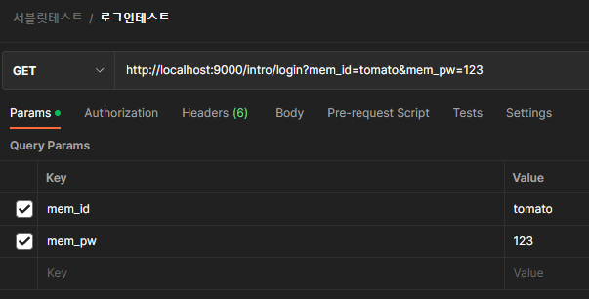

post방식
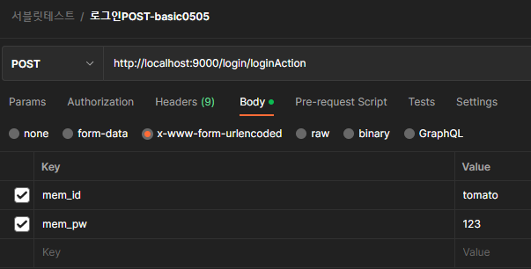

put방식
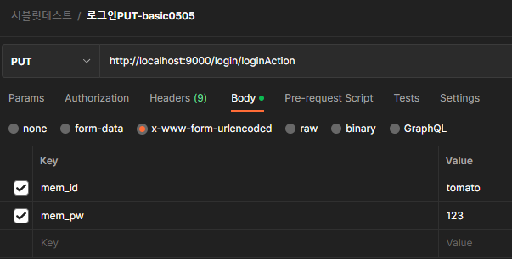

delete방식

